Deffect_1
ID | Deffect_01
Priority | Major
Summary | Дата публикации видеоролика не отображается при стандартном масштабе браузера (100%)
Description | При просмотре любого видеоролика на YouTube со стандартным масштабом браузера (100%), не отображается дата публикации видеоролика под его названием. При уменьшении масштаба, дата публикации появляется.
Preconditions | Убедитесь, что у вас выставлен стандартный масштаб просмотра страниц - 100%
Steps to reproduce | 1. Откройте любой видеоролик на платформе
Expected result | Под названием видеоролика указана дата его публикации
Actual result | Дата публикации видеоролика не отображается
Attachements | 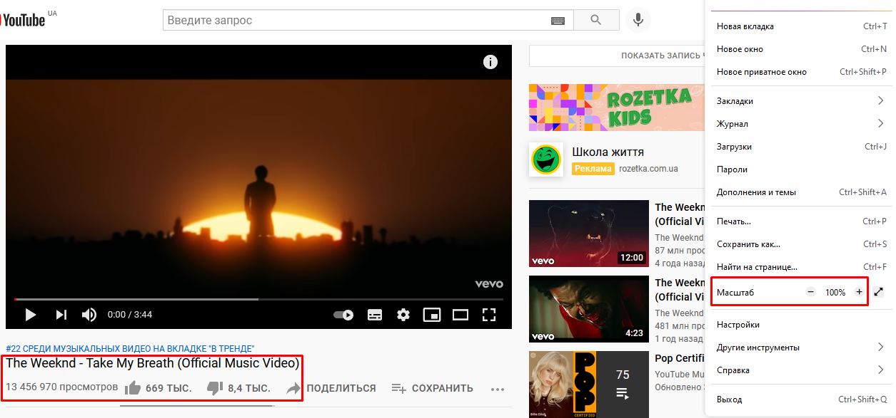 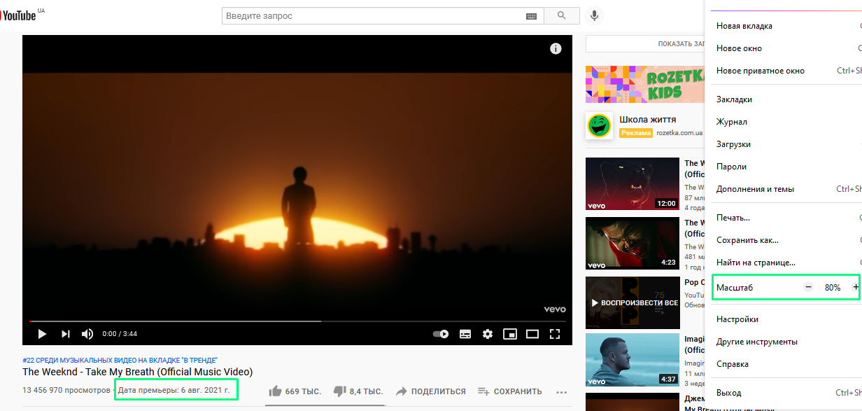
Environment | https://www.youtube.com/
Browser version | Mozilla Firefox v. 90.0.2 (64 bit)
Link to requirements | -

Deffect_2
ID | Deffect_02
Priority | Minor
Summary | Хаотично смещены кнопки "Купить" для большинства товаров (Misalignment)
Description | Хаотично смещены кнопки "Купить" для большинства товаров
Preconditions | -
Steps to reproduce | 1. Пролистайте витрину товаров интернет-магазина
Expected result | Все кнопки "Купить" выровняны между собой и находятся на одном уровне
Actual result | Все кнопки "Купить" хаотично располагаются на странице и находятся на разных уровнях
Attachements | 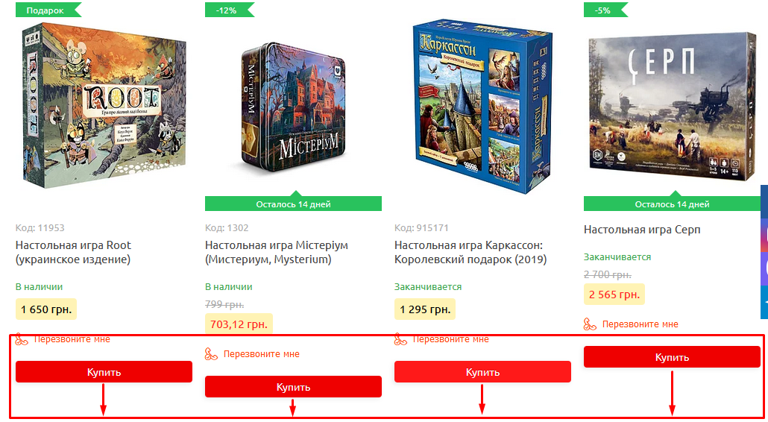
Environment | https://notbadshop.com.ua/
Browser version | Mozilla Firefox v. 90.0.2 (64 bit)
Link to requirements | -

Deffect_3
ID | Deffect_03
Priority | Minor
Summary | Кнопки, по отношению к полям формы регистрации, смещены в правую сторону (Misalignment)
Description | Кнопки, по отношению к полям формы регистрации, слегка смещены в правую сторону
Preconditions | Перейдите по ссылке https://gidonline.io/
Steps to reproduce | 1. Откройте форму регистрации, нажав на кнопку "Регистрация" на главной странице сайта
Expected result | Все поля и кнопки выровняны по правому краю
Actual result | Кнопки смещены по отношению к полям
Attachements | 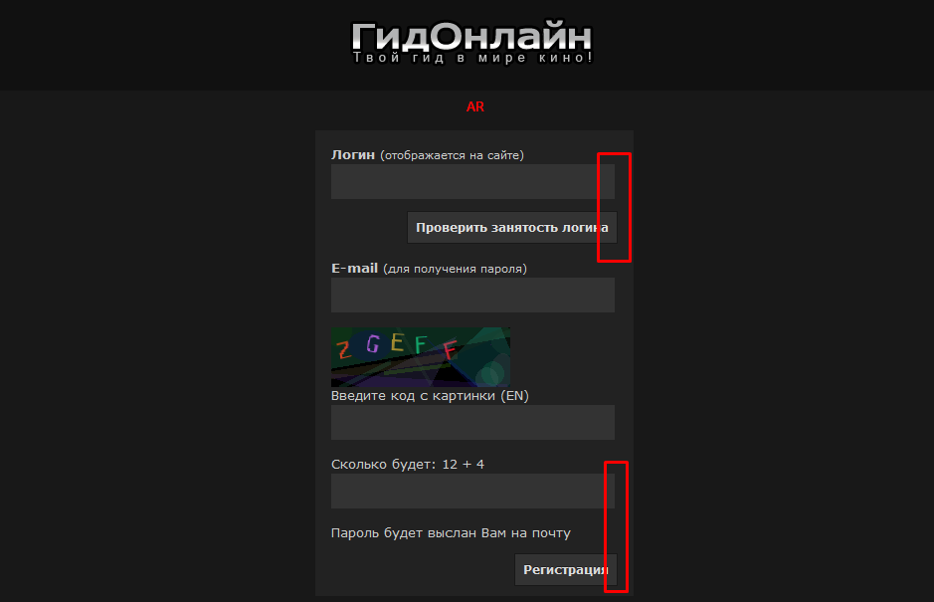
Environment | https://gidonline.io/register/
Browser version | Mozilla Firefox v. 90.0.2 (64 bit)
Link to requirements | -

Deffect_4
ID | Deffect_04
Priority | Major
Summary | Пункты "Денна форма" и "Заочна форма" выпадающего списка "Студентам" дублируются и отображаются некорректно
Description | Пункты "Денна форма" и "Заочна форма" выпадающего списка "Студентам" дублируются и отображаются некорректно, между пунктами присутствует просвет
Preconditions | Перейдите по ссылке: http://fccpi.nau.edu.ua/
Steps to reproduce | 1. Нажмите кнопку "Студентам"
Expected result | Корректно отображается выпадающий список раздела "Студентам"
Actual result | Выпадающий список раздела "Студентам" отображается некорректно, в списке присутствуют дубликаты пунктов
Attachements | 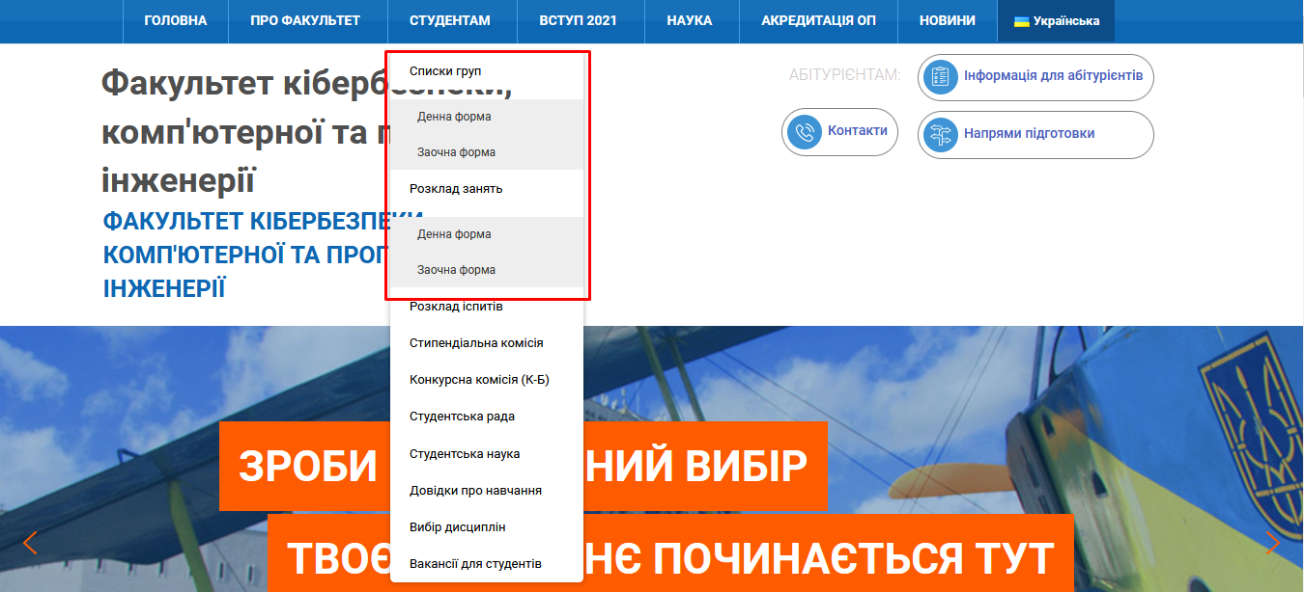
Environment | http://fccpi.nau.edu.ua/
Browser version | Mozilla Firefox v. 90.0.2 (64 bit)
Link to requirements | -

Deffect_5
ID | Deffect_05
Priority | Major
Summary | Блок "Абітурієнтам" и сопутствующие ему кнопки не переводятся при смене языка отображения сайта на Английский
Description | При смене языка отображения сайта на Английский, надпись "Абітурієнтам" и кнопки: "Інформація для абітурієнтів", "Контакти", "Напрями підготовки" не переводятся, и отображаются на оригинальном языке сайта - украинском
Preconditions | Перейдите по ссылке: http://fccpi.nau.edu.ua/
Steps to reproduce | 1. Нажмите на кнопку "Українська", чтобы изменить язык отображения сайта. 2. Выберите и нажмите "English"
Expected result | Сайт полностью переводится на английский язык
Actual result | Блок "Абітурієнтам" и сопутствующие ему кнопки не переводятся на английский язык
Attachements | 
Environment | http://fccpi.nau.edu.ua/
Browser version | Mozilla Firefox v. 90.0.2 (64 bit)
Link to requirements | -

